双倍经验活动
双倍经验活动

美术需求
1 | 表明双倍经验的状态
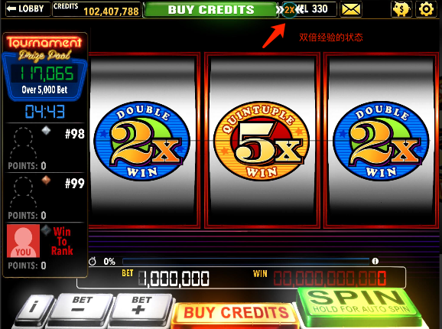
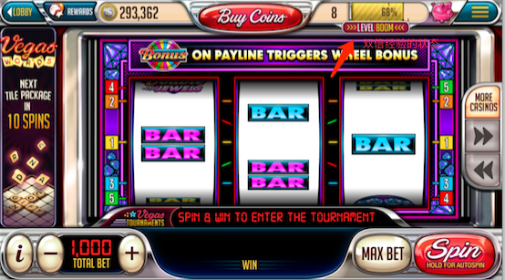
2

2 | 大厅中的公告牌
3 | 双倍奖励公告
 | 文本:Level BOOM! DOUBLE LEVEL UP REWARD!
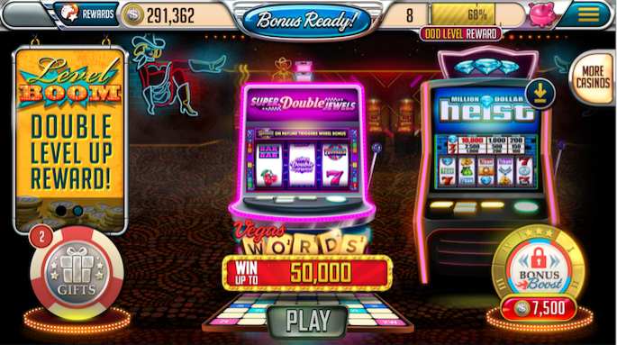

 |  |  | 时间信息：
 |  |  | 周五00：00:00至周五23：59:59
 |  |  | Starts in: 23:59:59
 |  |  | 周六00：00:00至周六23：59:59
 |  |  | Ends in:23:59:59

特效需求 | 美术确定效果

动画需求 | 大厅中公告牌的翻页动画（因为还有其他公告）

程序需求 | 1.该活动持续时间为周六的00:00:00至周六的23：59：59（持续1天）
 | 2.可以通过热更开启或关闭这个活动。平时为自动开启、关闭
 | 3.当这个活动处于开启状态时，以下操作也被开启。
 | 3.1.09：00本地推送一条信息，告知双倍经验活动
 |  | 本地推送信息
 |  | 标题：DOUBLE LEVEL UP!
 |  | 推送内容：LEVEL BOOM💥! Double level up is open! 🎰 PLAY NOW!

